ejemplos
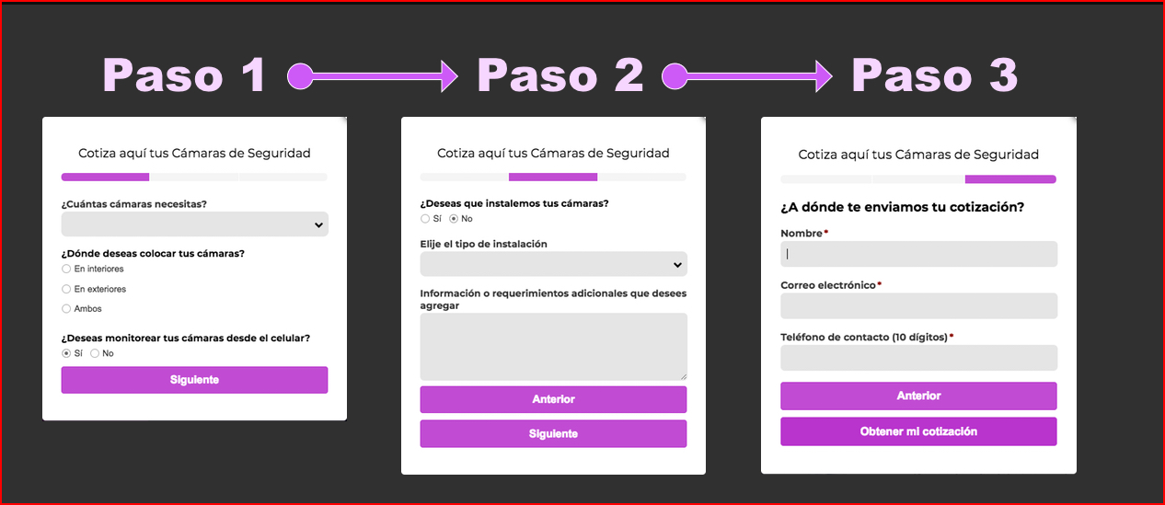
Formulario, tipo paso a paso o asistente virtual

